ANLEITUNG

Anleitung für den Abitur-Planer

Mithilfe von diesem Abitur-Planer soll die Kurswahl und die Notenberechnung für das Abitur einfacher und transparenter gestaltet sein.
Alle Regeln der Gesetzestexte sind hier übernommen, sodass die Kurswahl und Notenberechnung exemplarisch und korrekt durchgeführt werden kann.
→ VO-GO Berlin

Speichert euch bitte zunächst oben rechts eine Kopie (auf das grüne Pop-Up klicken), sonst könnt ihr die Datei nicht bearbeiten!

Es gibt 2 für euch wichtige Sheets
Kurswahl | Hier könnt ihr eure Kurse für die Oberstufe wählen. Links sind die Kurse zu finden und rechts findet ihr die Regeln. Klickt bitte auf die jeweiligen Kästchen, um die Kurse auszuwählen. Einige Kurse könnt ihr z. B. für Q3/Q4 nicht auswählen, da die nicht für beide Abiturjahre am HCG angeboten werden. Die Prüfungsfächer wählt ihr in der grauen Spalte „PF“ aus. Am Ende müssen alle Regeln WAHR sein!

Notenrechner | Mit eurer Kurswahl könnt ihr hier jetzt eure Abitur-Note ausrechnen. Dafür tragt ihr links vom Kästchen eure Noten ein und hakt einfach alle Kurse ab, die ihr einbringen wollt. Nur die abgehakten Kurse bzw. Noten zählen dann in die Abi-Note ein. Ihr müsst genau 32 Kurse auswählen (1. Regel), damit eure Note vollständig gültig ist! Bei weniger als 32 Kursen ist das eure angepeilte Note. Insgesamt müssen alle Regeln rechts WAHR sein, damit die Note auch so gültig ist!

Belegen heißt, ihr besucht die Kurse im Abitur, einbringen heißt die Kurse zählen auch wirklich in eure Abitur-Note. Nicht jeder Kurs muss in eure Note zählen, aber einige schon. Und dafür gibt es Regeln.

Ihr könnt gerne den Notenrechner mit Vermutungen auffüllen, um euch auszurechnen, welche Note ihr im Abi bekommen könntet. Füllt dafür am Besten erst alles aus und guckt erst dann, welche Regeln falsch sind.
Am besten, ihr benutzt den Notenrechner am Computer oder Laptop.
Viel Spaß!

Nachfragen bitte an schuelervertretung@hcog.de

Dieser Abitur-Rechner basiert auf der Fassung der VO-GO Berlin vom 01.11.2025
Für die Richtigkeit der Berechnungen und Ergebnisse wird keine Haftung übernommen
© Johann Stein, 2026

Notenrechner
Notenrechner |  |  |  |  |  |  |  |  |  |  | Zu erfüllende Regeln
 | Kurs | PF | Q1 |  | Q2 |  | Q3 |  | Q4
1. Aufgabenfeld | Deutsch |  | 14 | FALSE | 11 | TRUE | 10 | FALSE |  | FALSE | Genau 32 Kurse eingebracht (nicht zu viele auswählen!) | FALSCH (2)
3. Aufgabenfeld | Mathematik |  | 13 | TRUE |  | FALSE |  | FALSE |  | FALSE | Davon genau 8 Leistungskurse | FALSE
Sport | Sport |  |  | FALSE |  | FALSE |  | FALSE |  | FALSE | Mind. 40 Kurse belegt (Alle Kurse eintragen, auch die nicht angekreuzt sind!) | FALSCH (4)
 |  |  |  | FALSE |  | FALSE |  | FALSE |  | FALSE | Alle 4 Sportkurse mehr als 0 Pkt | FALSE
 |  |  |  | FALSE |  | FALSE |  | FALSE |  | FALSE | Punkte-Regelungen
 |  |  |  | FALSE |  | FALSE |  | FALSE |  | FALSE | Mindestens 300 Punkte insgesamt | FALSE
 |  |  |  | FALSE |  | FALSE |  | FALSE |  | FALSE | 80 Punkte in den LKs (2-fache Wertung), davon max. 2 Semester unter 5 Notenpunkten | FALSE
 |  |  |  | FALSE |  | FALSE |  | FALSE |  | FALSE | 120 Punkte in den GKs und 20 der 24 GKs jeweils mind. 5 Punkte (genug Kurse auswählen!) | FALSE
 |  |  |  | FALSE |  | FALSE |  | TRUE |  | FALSE | Kein Kurs mit 0 Punkten eingebracht (auch kein LK) im Kursblock | TRUE
 |  |  |  | FALSE |  | FALSE |  | FALSE |  | FALSE | Mind. 100 Punkte in den Prüfungen (4-fache Wertung) und in zwei Prüfungsfächern (darunter mind. 1 LK) jeweils mind. 20 Notenpunkte (4-fach) | AUSFÜLLEN
 |  |  |  | FALSE |  | FALSE |  | FALSE |  | FALSE
 |  |  |  | FALSE |  | FALSE |  | FALSE |  | FALSE | Prüfungsfächer
 |  |  |  | FALSE |  | FALSE |  | FALSE |  | FALSE | 3. und 4. Prüfungsfach durchgängig eingebracht (Außnahme Sport, s.u.) | FALSE
 |  |  |  | FALSE |  | FALSE |  | FALSE |  | FALSE | Ist Sport PF: 1 Kurs Sport Theorie und 3 Kurse Praxis einbringen* + noch möglich: Noch max. ein Kurs Sport Theorie oder Praxis | TRUE
 | Kurs | PF | Note |  | NP-Note
Abiturprüfungen |  |  |  | & |  |  |  |  |  |  | Letztes Semester des Referenzfaches der 5. PK eingebracht (Außnahme Sport, s.u.) | FALSE
 |  |  |  | & |  |  |  |  |  |  | Ist Sport 5. PK: Letzter Kurs Sport Theorie einzubringen* & 4 weitere Sportkurse möglich (davon noch max. 1x Sport Theorie) | TRUE
 |  |  |  | &
 |  |  |  |  | Sonderkurs Skifahrt |  |  |  |  |  | Abiprüfungen: Maximal zwei Nachprüfungen in den schriftlichen PFs | TRUE
 |  |  |  |  | Skifahrt |  |  | FALSE |  |  | Aufgabenfeld 1
 |  |  |  |  |  |  |  |  |  |  | Deutsch 4 Semester eingebracht | FALSE
Abiturnote |  |  |  |  |  |  |  |  |  |  | Fremdsprache 4 Semester eingebracht | FALSE
Avg Punkte | 12.00 | Punkteanzahl |  |  | 24 |  |  |  |  |  | Ein künstlerisches Fach (Musik, DS, Kunst) 2 Semester eingebracht | FALSE
Abiturnote | 1.6 | Kursblock |  |  | 24 |  |  |  |  |  | Aufgabenfeld 2
 |  | Leistungskurse |  |  | 0 |  |  |  |  |  | Ein Fach durchgängig belegen und einbringen | FALSE
Pkt. – bessere Note |  | Grundkurse |  |  | 24 |  |  |  |  |  | Falls nur Geschichte durchgängig belegt: Semester 3-4 Politik einbringen | TRUE
Nachprüfungen? | FALSE | Prüfungsblock |  |  | 0 |  |  |  |  |  | Falls Geschichte nicht das durchgängig eingebrachte Fach ist: 2 Semester Geschichte einbringen | -
 |  |  |  |  |  |  |  |  |  |  | Aufgabenfeld 3
Hinweis: Die Kurswahl ist inkorrekt. Der Notenrechner funktioniert nicht korrekt. Bitte passe die Kurswahl an! |  |  |  |  |  |  |  |  |  |  | Mathematik vier Semester eingebracht | FALSE
 |  |  |  |  |  |  |  |  |  |  | Eine Naturwissenschaft durchgängig eingebracht | FALSE
 |  |  |  |  |  |  |  |  |  |  | Bei Biologie: Einbringen von zusätzlich zwei Semester Physik oder Chemie | TRUE
 |  |  |  |  |  |  |  |  |  |  | Maximal vier Sport-Kurse eingebracht, davon max. zwei Sport-Theorie (außer Sport ist ein PF, s. o.) | TRUE
Tabelle zu den Abitur-Noten |  |  |  |  |  |  |  |  |  |  | Zusatzkurse
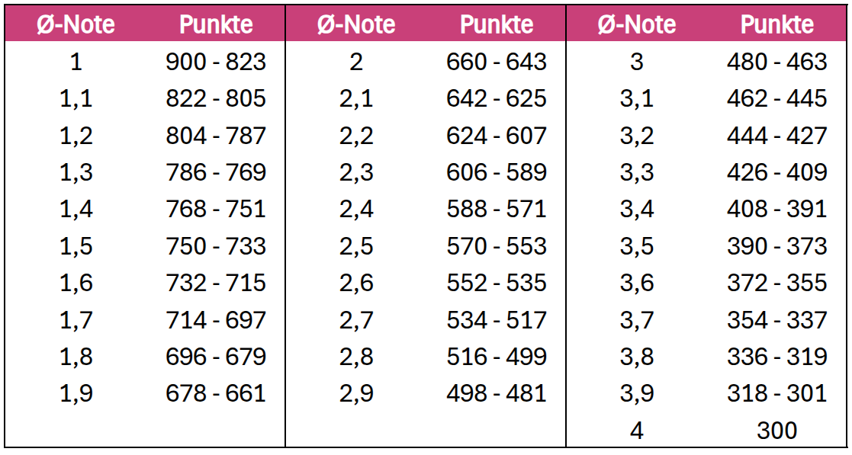
 |  |  |  |  |  |  |  |  |  |  | Maximal 4 Semester Zusatzkurse eingebracht (Ensemblemusik bzw. Beruf-&-Studium ausgenommen) | TRUE
 |  |  |  |  |  |  |  |  |  |  | Maximal 2 Semester pro Zusatzkurs oder Fach (z.B. Englisch) eingebracht** | TRUE
 |  |  |  |  |  |  |  |  |  |  | Nur 2 Ensemblemusik-Zusatzkurse insgesamt | TRUE
 |  |  |  |  |  |  |  |  |  |  | Nur 2 Beruf-&-Studium-Zusatzkurse insgesamt | TRUE

 |  |  |  |  |  |  |  |  |  |  | Kommentare ⇒

